Abb. B1-3web
Zurück zum Inhalt
Abb. B1­-3web: Typisierung der Kreise und kreisfreien Städte in Deutschland*
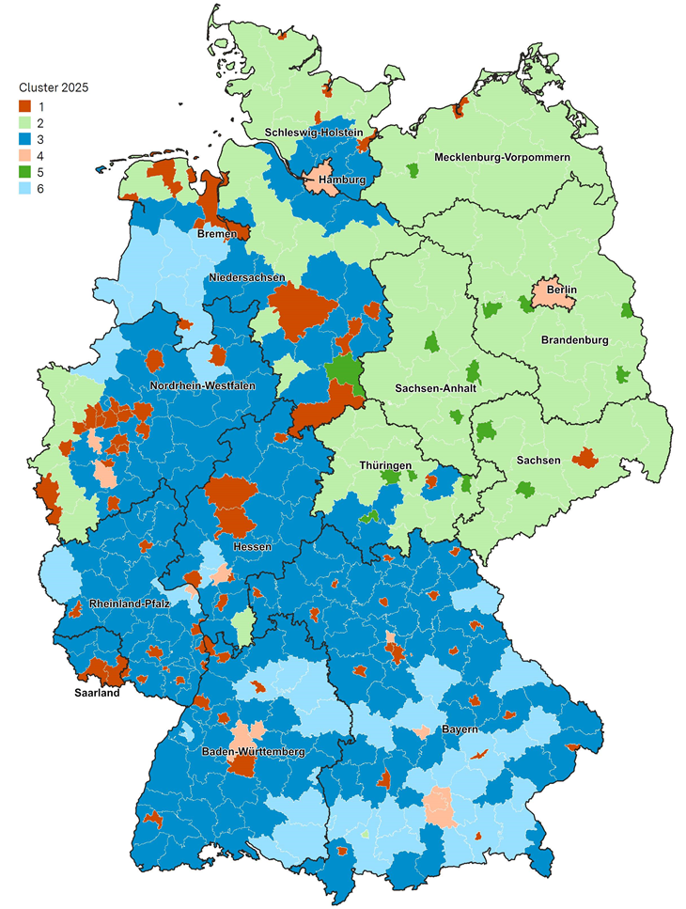

* Vgl. Anmerkungen zu Tab B1-13web.
Quelle: Velimsky et al. (2026). Kreistypisierung für ein kommunales Bildungsmanagement – Aktualisierte Ergebnisse 2026. Stuttgart, Wiesbaden. https://www.transferinitiative.de/media/content/DLR_Kreistypisierung_Aktualisierung2026.pdf

